상품제안서
화이트 육각 2B연필 | 상품코드: S41943

 |  |  |  |  |  |  | 02-713-8555 | www.synergygift.co.kr
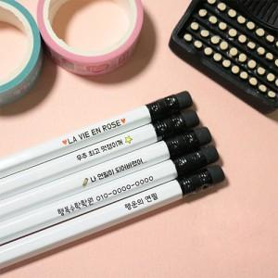

【상세/제작정보】 | <p><span style="font-size: 14pt;">※ 흰색은 인쇄없이 제품 색상으로 표현됩니다.</span></p><p><span style="font-size: 14pt;">※ 흰색에 가까운 색상 인쇄시 화이트배경인쇄 비용이 추가 발생 됩니다.</span></p>

【인쇄/포장옵션】 | 풀칼라 / 포장불가능

【공급단가】 | 수량 | 1,000~ | 3,000~ | 10,000~ | 30,000~ | 50,000~
*VAT별도 | 단가 | 120원 | 115원 | 110원 | 105원 | 100원

【상품 URL】 | https://www.synergygift.co.kr:443/src/goods_detail.php?gdno=41943

